Calculo
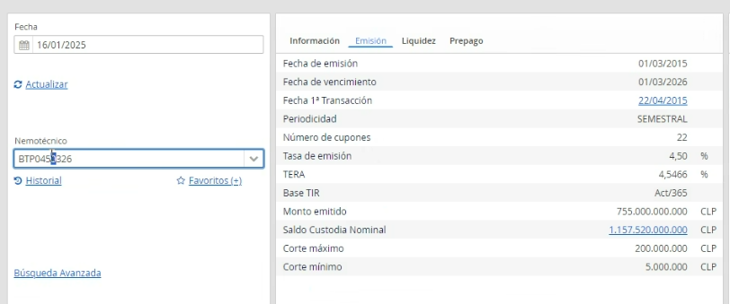
 |  |  |  |  |  |  |  |  |  |  |  |  |  | (valor presente del flujo por plazo) dividido entre la suma del valor presente
 |  |  |  |  |  |  |  |  |  | t diario | t anualizado
Bono | BTP0450326 | *BTP a tasa 04,5 con vencimiento el 03 26 = BTP0450326 |  |  | Periodo | Fecha | Cupon | Amortizacion | Flujo | Dias hasta prox pago | Años hasta prox pago | FD TIR | VP TIR | VP_i*((ti-t0)/360) / VP_total
Tasa emision | 4.50% | Nemo | BTP0450326 |  | 1 | 2015-03-01 | 22.500 |  |  |  |  |  |  | $-
TERA Tasa Efectiva de Rentabilidad Anual | 4.55% | Tasa emision | 4.5000% |  | 2 | 2015-09-01 | 22.500 |  | 22.500 |  |  |  |  | $-
 |  | Periodicidad | 2 |  | 3 | 2016-03-01 | 22.500 |  | 22.500 |  |  |  |  | $-
Nemo | BTP0450326 | TERA Tasa Efectiva de Rentabilidad Anual | 4.5466% |  | 4 | 2016-09-01 | 22.500 |  | 22.500 |  |  |  |  | $-
Tipo | BTP | Plazo residual | 1.1205 | 1.1205 | 5 | 2017-03-01 | 22.500 |  | 22.500 |  |  |  |  | $-
Emisor | TGEN | Macauly Duration | 1.0877 | 1.0877 | 6 | 2017-09-01 | 22.500 |  | 22.500 |  |  |  |  | $-
Riesgo | NA | Precio Intraday | 99.4969 |  | 7 | 2018-03-01 | 22.500 |  | 22.500 |  |  |  |  | $-
Moneda | CLP | Base TIR | 365 |  | 8 | 2018-09-01 | 22.500 |  | 22.500 |  |  |  |  | $-
Tasa emision | 4.5 | Convexidad | 2.08151 |  | 9 | 2019-03-01 | 22.500 |  | 22.500 |  |  |  |  | $-
Plazo residual | 1.1205 |  |  |  | 10 | 2019-09-01 | 22.500 |  | 22.500 |  |  |  |  | $-
Duracion | 1.0877464488 |  |  |  | 11 | 2020-03-01 | 22.500 |  | 22.500 |  |  |  |  | $-
Vencimiento | 2026-03-01 | TIR Actual | 5.1052% |  | 12 | 2020-09-01 | 22.500 |  | 22.500 |  |  |  |  | $-
1a Transaccion | 2015-04-22 | Face Value | $1,000 |  | 13 | 2021-03-01 | 22.500 |  | 22.500 |  |  |  |  | $-
Prepago | No | Valuation Date | 2025-01-16 |  | 14 | 2021-09-01 | 22.500 |  | 22.500 |  |  |  |  | $-
Tasa Prepago | NULL |  |  |  | 15 | 2022-03-01 | 22.500 |  | 22.500 |  |  |  |  | $-
Fecha Intraday | 2025-01-16 | Present Value (PV) | $1,011.1894 |  | 16 | 2022-09-01 | 22.500 |  | 22.500 |  |  |  |  | $-
Hora intraday | 17:00:00 |  |  |  | 17 | 2023-03-01 | 22.500 |  | 22.500 |  |  |  |  | $-
Tir Intraday | 5.0552 |  |  |  | 18 | 2023-09-01 | 22.500 |  | 22.500 |  |  |  |  | $-
Precio Intraday | 99.496900 | Medidas de sensbilidad |  |  | 19 | 2024-03-01 | 22.500 |  | 22.500 |  |  |  |  | $-
Spread Intraday | -0.4357 | Días desde ult pago | 137.00 |  | 20 | 2024-09-01 | 22.500 |  | 22.500 |  |  |  |  | $-
Fecha Ult Val | 2025-01-16 | Años desde ult pago | 0.37534 |  | 21 | 2025-03-01 | 22.500 |  | 22.500 | 44 | 0.12055 | 1.00602 | 22.365353 | $0.0027
Tir Ult Val | 5.0552 | Par Amount (%) | 101.68288% |  | 22 | 2025-09-01 | 22.500 |  | 22.500 | 228 | 0.62466 | 1.03159 | 21.810961 | $0.0135
Precio Ult Val | 99.49690% | Par Amount (Nominal) | 1,016.829 |  | 23 | 2026-03-01 | 22.500 | $1,000 | 1,022.500 | 409 | 1.12055 | 1.05738 | 967.013107 | $1.0716
Spread Ult Val | -0.4357 | Precio ( PV / Par Amount) | 99.4454%
Fecha Ult Trans | 2025-01-15
Tir Ult Trans | 5.043 | Macauly Duration | 1.0877
Precio Ult Trans | 99.5082 | Duration Mod | 1.0349
Spread Ult Trans | -0.4357
Monto Out MM$ | 1171078166032 | Variación Porcentual Δ% y | 0.05%
Cantidad Out | 1157520000000
Cant Trans Mes | 4370000000 | Estimación de impacto % en el PV | -0.05175%
Cant Trans Mes OTC | 1090330000000 | Cambio en PV estimado | $-0.5235
RetDia | 0.00082526095233 | Nuevo PV estimado | 1,011.18941
MTD | 0.048888322626
YTD | 0.048888322626 | Precio Inicial | $1,011.7129
DesvEst 90d | 0.94727376795 | Tasa inicial | 5.0552%
Convexidad | 2.0815056491 | Precio nuevo | $1,011.1894
Sector | Gobierno | Cambio real | -0.05174%

 |  | Diferencia en estimacion | $-0.00001

 |  | Cambio en PV estimado % (Dur + Conv) | -0.05172%
 |  | Cambio en PV estimado (Dur + Conv) | $-0.5233
 |  | Nuevo PV estimado | 1011.1896702
 |  | Diferencia en estimacion | $-0.00025

